Sheet1
 | 料金シミュレーション
 | ＊概算の料金が分かります

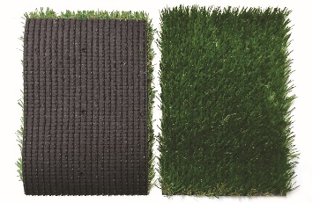
 |  | ⇩ | の欄にご自宅の平米数を入力してください。
 |  |  |  | 材料費のみ！自分でやりたいDIY派の方 | 約 | 0 | 円～
Sターフ 芝丈30ｍｍ |  | 0 | ㎡
 |  |  |  | 施工まで依頼したい！全部お任せ派の方 | 約 | 0 | 円～

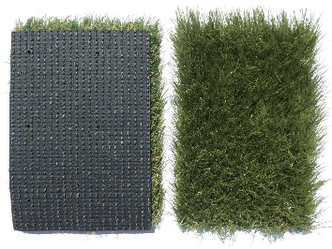
 |  |  |  | 材料費のみ！自分でやりたいDIY派の方 | 約 | 0 | 円～
Sターフ 芝丈40ｍｍ |  | 0 | ㎡
 |  |  |  | 施工まで依頼したい！全部お任せ派の方 | 約 | 0 | 円～

 |  |  |  | 材料費のみ！自分でやりたいDIY派の方 | 約 | 0 | 円～
カラー 人工芝 |  | 0 | ㎡
 |  |  |  | 施工まで依頼したい！全部お任せ派の方 | 約 | 0 | 円～

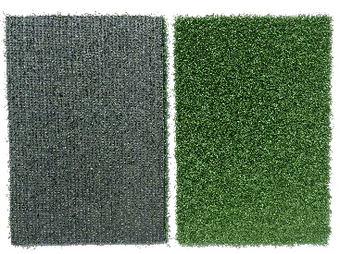
 |  |  |  | 材料費のみ！自分でやりたいDIY派の方 | 約 | 0 | 円～
ゴルフ |  | 0 | ㎡
 |  |  |  | 施工まで依頼したい！全部お任せ派の方 | 約 | 0 | 円～

